機能概要フロー
BR_ATRBUT.ini
C_BrandCfg.ini.ini
C_BrandSet.ini

AutoCAD
コマンド実行
図面読み込み機能
図面読み込み機能
TWIマーク定義機能
Platformマーク類定義機能
セリアル定義機能
モールドNo定義機能
図面枠作成機能
必須操作
開始
開始
開始
開始
開始
開始

開始

①Brand Drawing
図面読み込み機能
INIIファイル読み込み
INIIファイル読み込み
7Digコマンド
INIファイルからモールドNoのブランドNoを取得
Count (６ｏｒ７)を
入力
INIIファイル読み込み
図枠テンプレートから属性定義取得
N
AT-B図番入力
図面落とし込み機能
INIIファイル読み込み
Y
INIファイルからモールドNoテキストの画層、線種情報を取得
②Pre Process
編集文字のないPICの削除
Type
(ＡｏｒＢｏｒＣ)を入力
桁数を7桁に設定
桁数を8桁に設定
取得した属性定義を
入力画面に表示

図面読み込み
PIC2～3 ループ 開始
図面枠作成機能
取り消し文字削除
③Frame Data - Create
DOT
入力画面で値を入力
N
Note/Year Signコマンド
N
TWI文字列を生成
終了
円弧配列のテンプレート
機能で配置した
モールドNoを検出する
文字ＰＩＣ Ｘ削除
セリアル定義機能
Y
④-(ア)Serial
図枠テンプレートに
入力した値を反映
Y
特性データ（ブランドNo等）、属性等で
ピクチャ内を検索する
生成した文字列を
属性定義に反映
特性データアクセス
（調査中）
注記内容を入力
検出したモールドNoから
テキストの配置計算

文字ＰＩＣ取り消し解除

任意操作（順不同）
終了
この処理の有無で図面配置時の処理の有無が決まっている？
クラス（＝画層）、レビジョン、線種、線幅で対象を判別
年記号の有無を入力
モールドNo.テキストを作図
終了
サブモデルから当該のPlatformマークを読込む
モールドNo定義機能
④-(イ)Mold No.
PIC2、3の不要アイテムの削除

PIC2～3 ループ 終了
終了
④-(ウ)TWI
TWIマーク定義機能
INIファイルからセリアルのブランドNo、文字のサイズ、間隔を取得

PIC2～3 ループ 開始
終了
④-(エ)Platform
Platformマーク類定義機能
INIファイルからセリアル文字の画層、線種情報を取得
ブランド径線・ラジアル線 非表示

必須操作
直前の処理でラジアル線を非表示にする際に最小円を識別している。
PIC2～3 ループ 開始

Safety Detailマーク類定義機能
最小円作成
④-(オ)Safety Detail - Create
特性データ（ブランド番号等）、属性等で
ピクチャ内を検索する
円弧配列のテンプレート
機能で配置した
セリアルを検出する

経線1～4作成

⑤-(ア)Labeling Detail - Create
詳細化（自動）機能
INIIファイル読み込み
検出したセリアルから
テキストの配置計算

最外円作成

セリアルテキストを作図
任意操作

⑤-(イ)Detail - Create
詳細化（手動）機能
INIIファイル読み込み
PIC2～3 ループ 終了
年記号有
N

サブモデル読込み
必須操作
Y
各ピクチャの配置機能
年記号「◁」を作図
⑥Drawing Pos.

INIIファイル読み込み
終了

図面登録機能
⑦Save Drawing
PIC2～3 ループ 終了

終了

Labeling Detailコマンド一覧
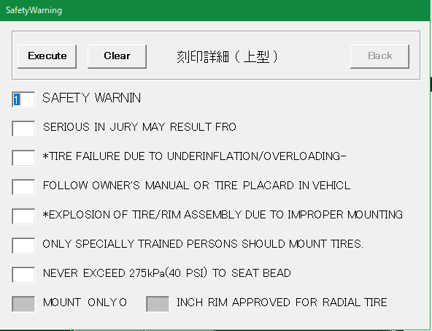
No | 項目 | 現行の設定方法 | 入力例 | 備考
1 | SAFETY WRNIN （左図画面1行目） | 画面上で入力 | 1 | 1～7の数字または空白
2 | 左図画面2行目 | 画面上で入力 |  | 同上
3 | 左図画面3行目 | 画面上で入力 |  | 同上
4 | 左図画面4行目 | 画面上で入力 |  | 同上
5 | 左図画面5行目 | 画面上で入力 |  | 同上
6 | 左図画面6行目 | 画面上で入力 |  | 同上
7 | 左図画面7行目 | 画面上で入力 |  | 同上
8 | MOUNT ONLYO | 画面上で入力 |  | 入力不要な場合あり
9 | インチ数 | 画面上で入力 | 10 | 入力不要な場合あり。 入力できる値に制限あり

Save Drawingコマンド一覧
No | 項目 | 現行の設定方法 | 入力例 | 備考
1 | 新規保存／編集 | 画面上でボタンを選択 |  | 新しく図面登録するか、登録済みの図面情報を編集するかを選択する | No.1の画面
2 | post | 画面上で入力 | P
3 | ID | 画面上で入力 | 4316
4 | Safety | FrameDataコマンドの入力内容 Or 画面上で入力 | A |  | 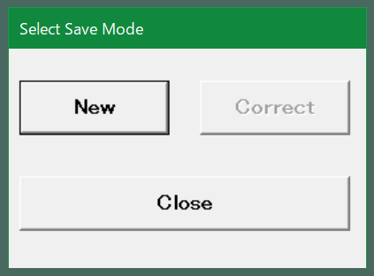
5 | Structure | 同上 | R
6 | Brand | 同上
7 | Tire Type | 同上 | LT
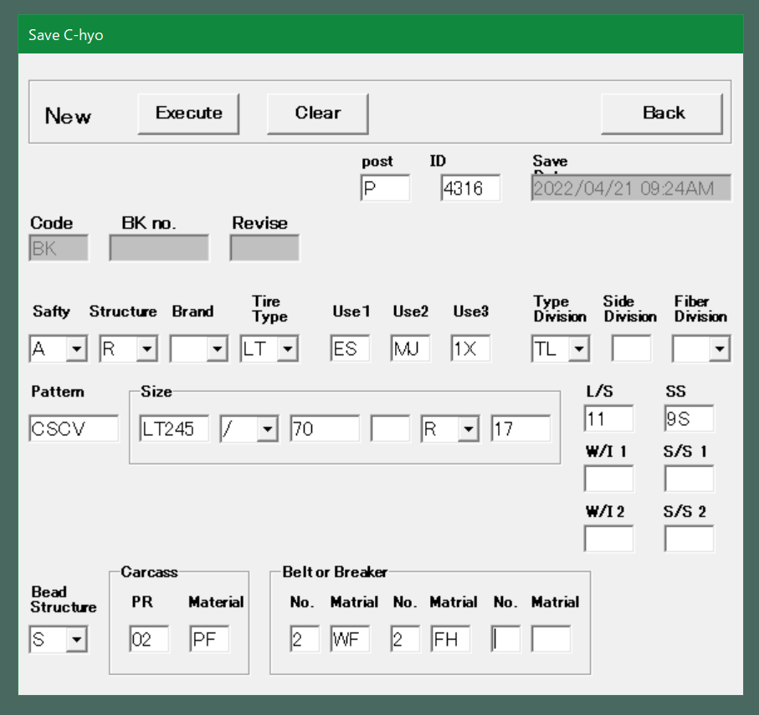
8 | Use1 | 同上 | ES |  | No.2以降の画面
9 | Use2 | 同上 | MJ
10 | Use3 | 同上 | 1X
11 | Type Division | 同上 | TL
12 | Side Division | 同上
13 | Faiber Division | 同上
14 | Pattern | 同上 | CSCV
15 | Size(1) | 画面上で入力 | LT245 | AT-B図面登録時または、FrameDataコマンドで入力している内容（右図赤枠）
16 | Size(2) | 画面上で入力 | / | 同上
17 | Size(3) | 画面上で入力 | 70 | 同上
18 | Size(4) | 画面上で入力 |  | 同上
19 | Size(5) | 画面上で入力 | R | 同上
20 | Size(6) | 画面上で入力 | 17 | 同上
21 | L/S | 画面上で入力 | 11 | 同上
22 | SS | 画面上で入力 | 9S | 同上
23 | W/I 1 | 画面上で入力 |  | 同上？→製品によってプライ表記かロードインデックス表記かが変わる？
24 | S/S 1 | 画面上で入力 |  | 同上？→製品によってプライ表記かロードインデックス表記かが変わる？
25 | W/I 2 | 画面上で入力 |  | 同上？→製品によってプライ表記かロードインデックス表記かが変わる？
26 | S/S 2 | 画面上で入力 |  | 同上？→製品によってプライ表記かロードインデックス表記かが変わる？
27 | Bead Structure | FrameDataコマンドの入力内容 Or 画面上で入力 | S
28 | (Carcass)PR | FrameDataコマンドの入力内容 Or 画面上で入力 | 02
29 | (Carcass)Material | FrameDataコマンドの入力内容 Or 画面上で入力 | PF
30 | (Beltor Breakr) No-1 | FrameDataコマンドの入力内容 Or 画面上で入力 | 2
31 | (Beltor Breakr) Material-1 | FrameDataコマンドの入力内容 Or 画面上で入力 | WF
32 | (Beltor Breakr) No-2 | FrameDataコマンドの入力内容 Or 画面上で入力 | 2
33 | (Beltor Breakr) Material-2 | FrameDataコマンドの入力内容 Or 画面上で入力 | FH
34 | (Beltor Breakr) No-3 | FrameDataコマンドの入力内容 Or 画面上で入力
35 | (Beltor Breakr) Material-3 | FrameDataコマンドの入力内容 Or 画面上で入力

